Sheet1
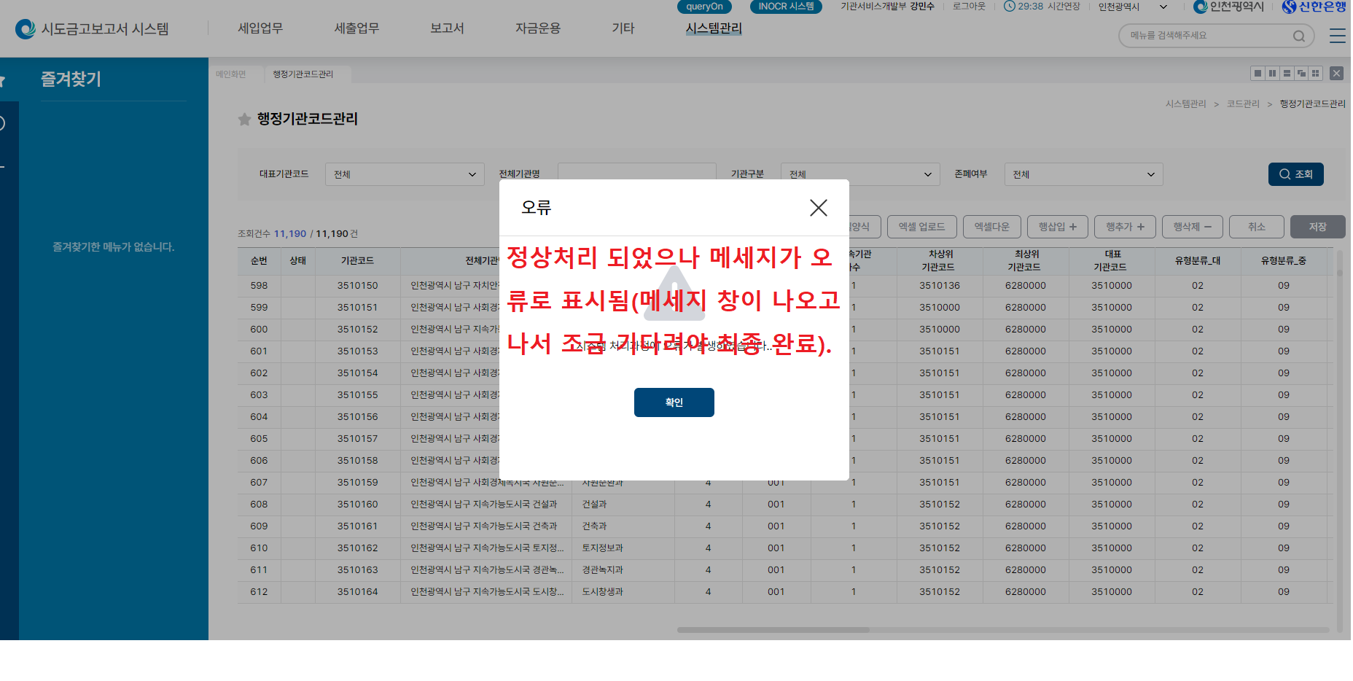
1.행정표준코드관리시스템 접속
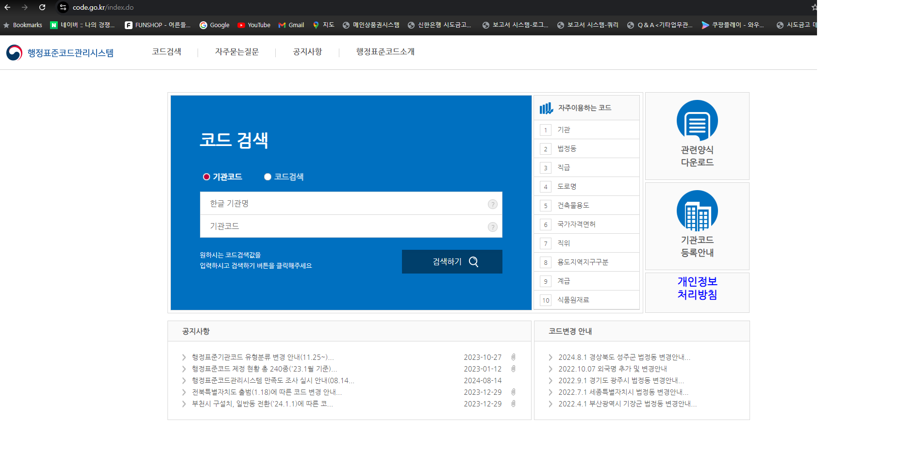

2.기관명 '인천시' 검색

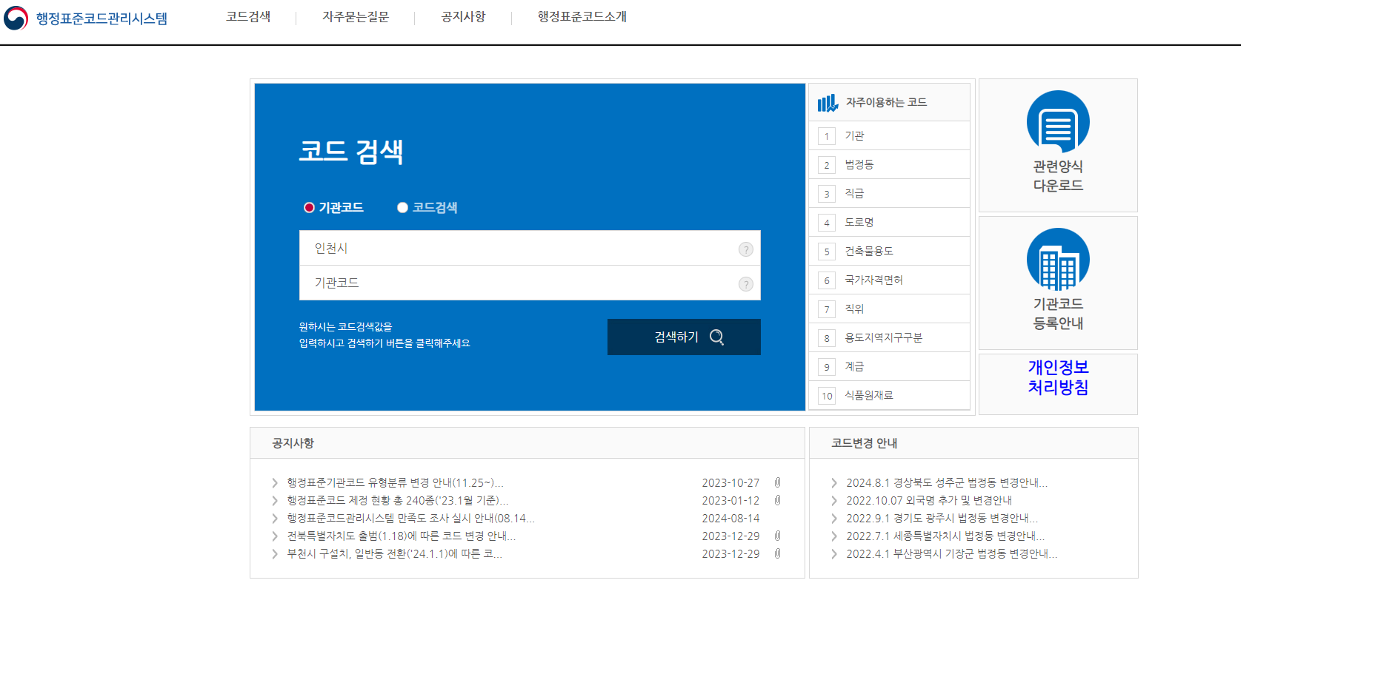

3.기관코드 전체자료 다운로드

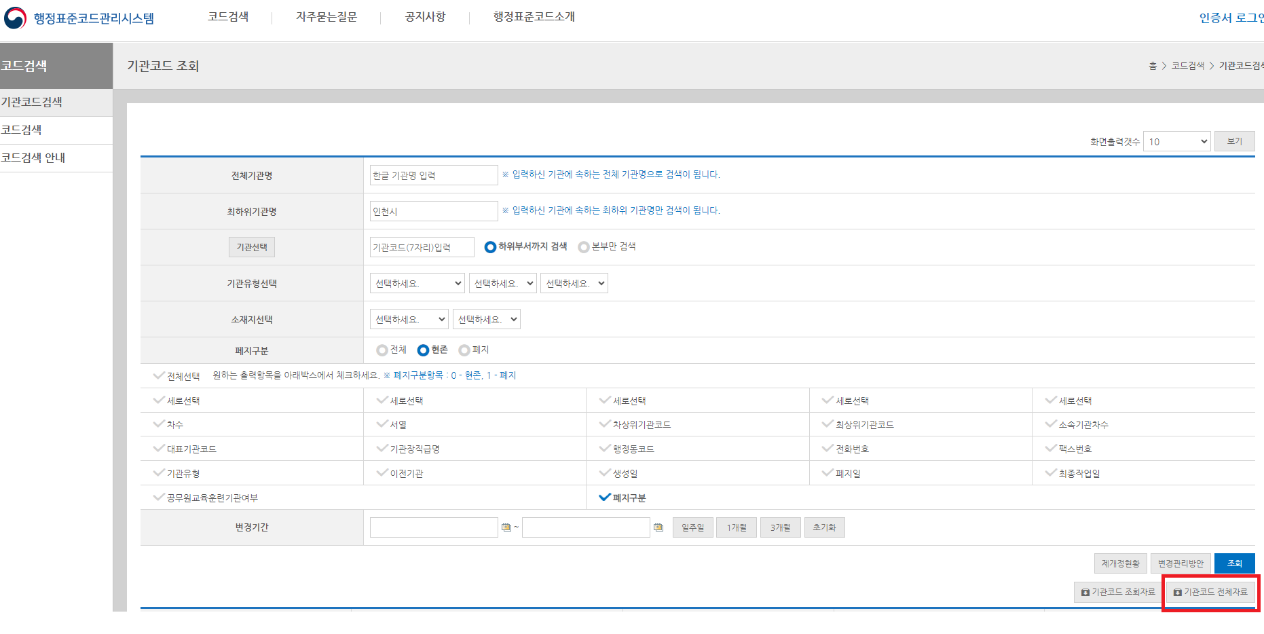

4.압축풀기

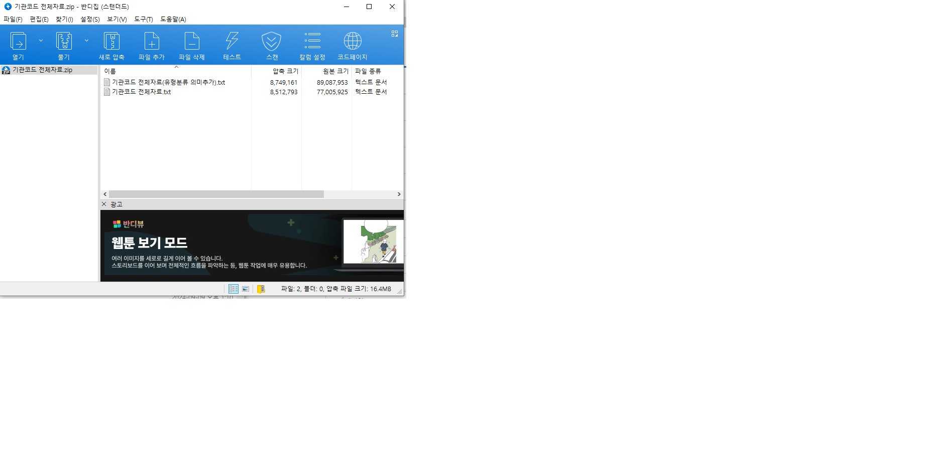

5.기관코드 전체자료.txt 열기



6.파일의 불필요한 기관코드 삭제후 저장

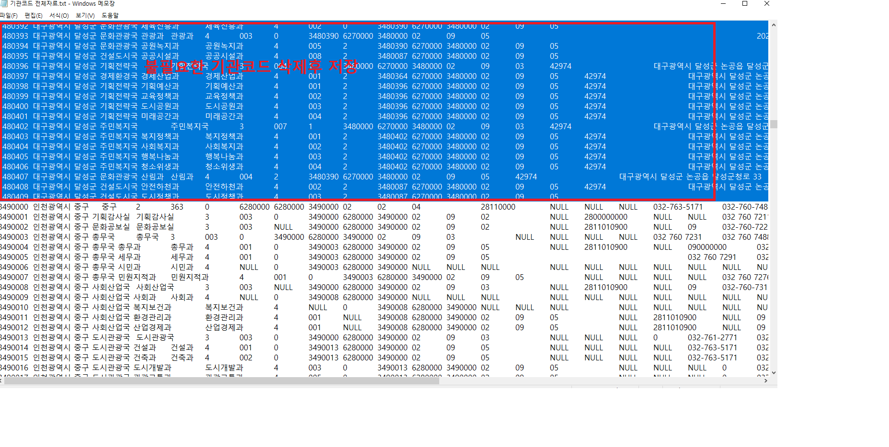

7.행정기관코드관리 메뉴에서 해당 파일 선택하여 업로드

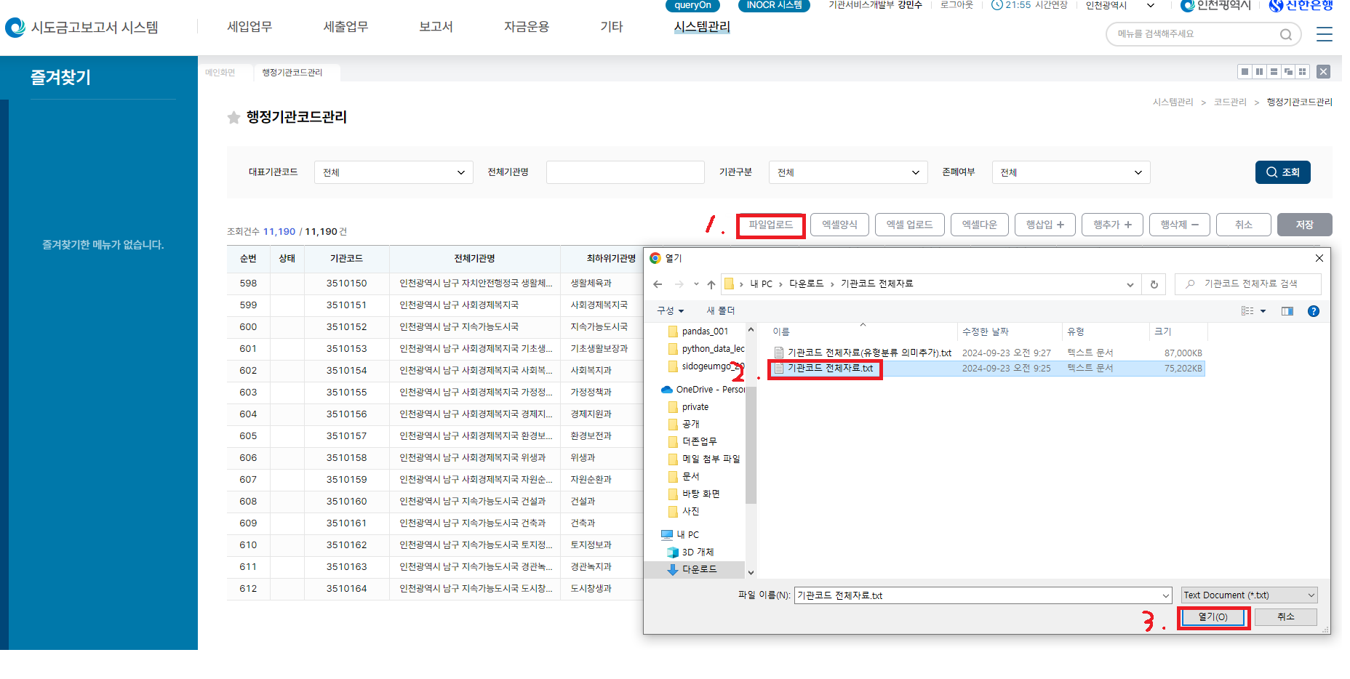

8.파일 처리

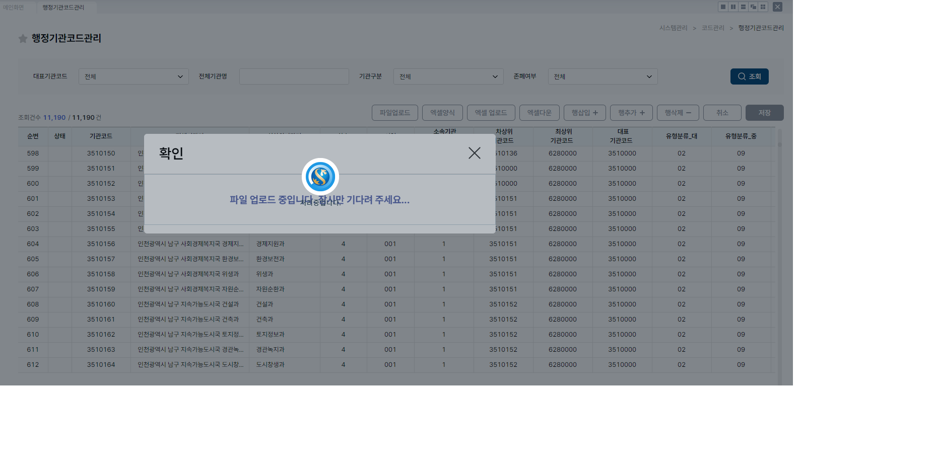

9.완료후 메시지 확인

